タイトル
更新日 | タイトル

 | 概要

 | タイトル画面の仕様です
 | ゲームを開始した際に１番最初に表示される画面です
 | SPACEでゲームを開始します

 | 詳細

 | 必要な要素は、以下です
 |  | ・タイトルロゴ
 |  | ・スタートボタン
 |  | ・背景

 | 表示イメージ

背景

BUSTER SHOOTER
タイトルロゴ

PUSH TO SPACE
スタートボタン

 | タイトルロゴ

 |  | タイトルロゴは、画面の中心に大きく教示します。
 |  | 表示名は以下です

 |  |  | 表示名： [BUSTOR SHOOTER] | []は後から変更できるようにしてください

 | スタートボタン

 |  | スタートボタンは、画面の中心に大きく教示します。
更新日 |  | 表示名は以下です

 |  |  | 表示名： [PUSH TO SPACE] | []は後から変更できるようにしてください

 | 背景

 |  | 背景は黒でお願いします
 |  | 後に、画像にする予定です

敵２
更新日 |  | エネミー２

 |  | 概要 | 担当：広望くん

 |  | マリオの羽ノコノコ、キョンシーのような動きイメージのエネミーです

 |  | 必要なこと

 |  | ・ずっとジャンプしています。キョンシーみたいなイメージです |  |  |  |  |  |  |  |  |  |  | [ジャンプ２ブロック分] |  |  |  | []は後から速度変更できるようにしてください
 |  | ・エネミーは、右から左へ移動します |  |  |  |  |  |  | [速度２] | []は後から速度変更できるようにしてください
 |  | ・ブロックにぶつかったら、反転して移動します
 |  | ・ボールに当たったら、消えます

 |  | エネミーキャラクター

 |  | クリボー、ノコノコのようなポップで小柄なデザインにする予定です

 | 詳細
2024-11-22
 |  | ずっとジャンプしています。キョンシーみたいなイメージです

 |  |  |  | エネミー２ |  |  |  |  | ブロック |  |  | ボール

⑥
④
②
 |  |  |  |  |  |  |  |  |  | [ジャンプ２ブロック分] |  |  |  |  | []は後から速度変更できるようにしてください

⑦
⑤
③
①

 |  | エネミーは、右から左へ移動します

 |  |  |  |  |  |  |  |  |  |  | [速度２] |  |  | []は後から速度変更できるようにしてください
⑥
④
②

⑦
⑤
③
①

 |  | ブロックにぶつかったら、反転して移動します

 |  |  |  | ②反転する→

 |  |  |  |  |  |  | ①ぶつかった

 |  | ボールに当たったら、消えます

 |  |  |  |  |  |  |  |  |  |  |  |  |  |  |  |  |  | 消えた場合、判定も消してください

 |  |  |  |  | ①発射 |  |  |  |  |  |  |  |  |  |  | ③消える

 |  |  |  |  |  |  |  | ②ぶつかる

 |  | 空中で当たった場合

 |  |  |  |  |  | ①発射 |  |  | ②ぶつかる |  |  |  |  |  |  | ③消える |  | 空中で当たった場合は、その場で消えるようにしたいです
 |  |  |  |  |  |  |  |  |  |  |  |  |  |  |  |  |  | 消えた場合、判定も消してください

 |  | 以上

ステージ
更新日 | ステージ

 | 概要 |  |  |  | 担当：清登くん

 | ステージの特定のブロックに当たったら、次のステージに切り替えます
 |  | ・ステージ移動できる壁は、マップチップを作ってから伝えます
 |  | ・ステージは5個用意予定です

 | プレイヤーがブロックにぶつかったら、プレイヤーをその場で止めてください

 | 数字を入力すると、以下が表示できるようにしてください

 |  | ・ブロック
 |  | ・プレイヤー
 |  | ・敵１
 |  | ・敵２
 |  | ・ゴールフラッグ

 | 以下の表示を作ってください
 |  | ・ゲームクリア
 |  | ・ゲームオーバー

 | 特定の壁に当たったら、次のステージに行きます
2024-11-22
 |  |  |  | プレイヤー |  |  |  | ブロック |  |  | ステージ移動 |  |  | ゴールフラッグ

 |  |  |  |  |  |  |  |  | ステージ移動の見た目はブロックと同じです
 |  |  |  |  |  |  |  |  | ステージ移動ができる判定のある、ブロックを作りたいです

 |  |  |  |  | ステージ１ |  |  |  |  |  |  |  |  |  |  | ステージ２
 |  |  |  |  |  |  |  |  |  |  |  | ①から①へ移動

 |  |  |  |  |  |  |  |  |  | ① |  |  |  |  | ①

 | ステージは5個用意予定です

 |  | ステージのマップチップ
 |  |  | ・stage.1.h
 |  |  | ・stage.2.h
 |  |  | ・stage.3.h
 |  |  | ・stage.4.h
 |  |  | ・stage.5.h
 |  | の作成をお願いします

 |  | マップチップは、Stage.cppにincludeしてほしいです

 | stage,1

 |  | stage.1は、プレイヤーを中心として、スクロールします。
 |  | ステージは、左からスタートし、右に進んて行きます。
 |  | スクロールは、進むことも、戻ることもできるようにしたいです。

スクロールイメージ

 |  |  |  |  |  |  | 木の座標

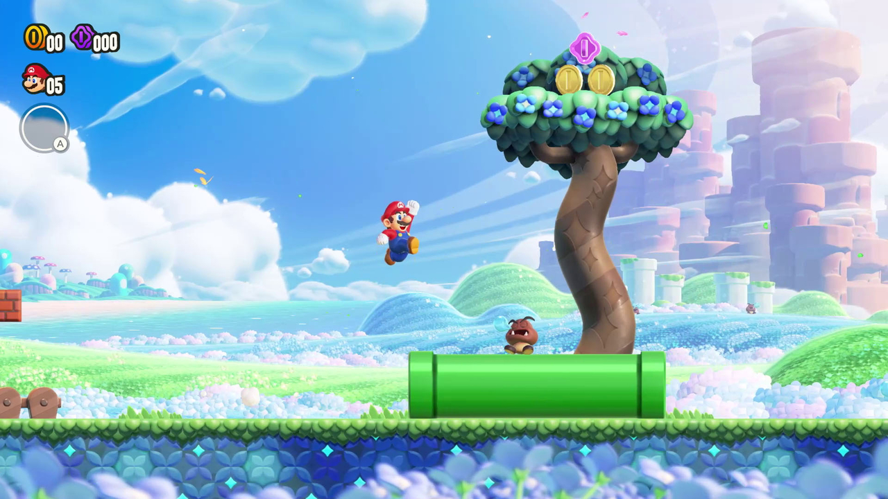
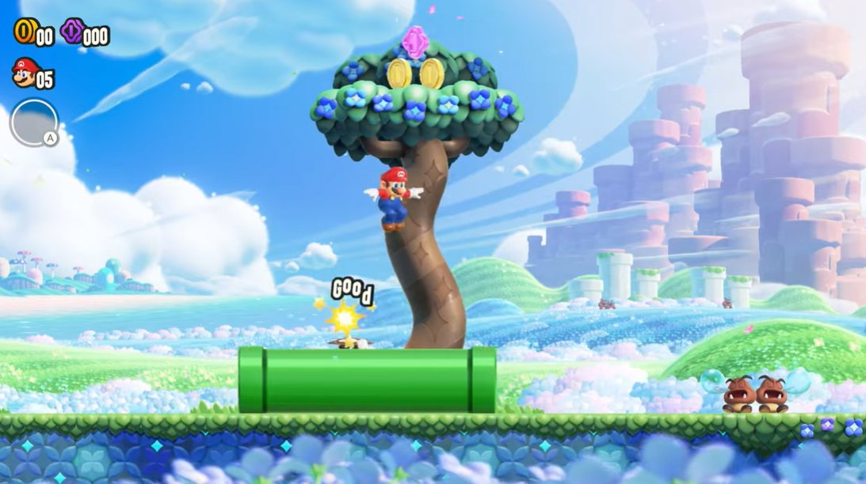
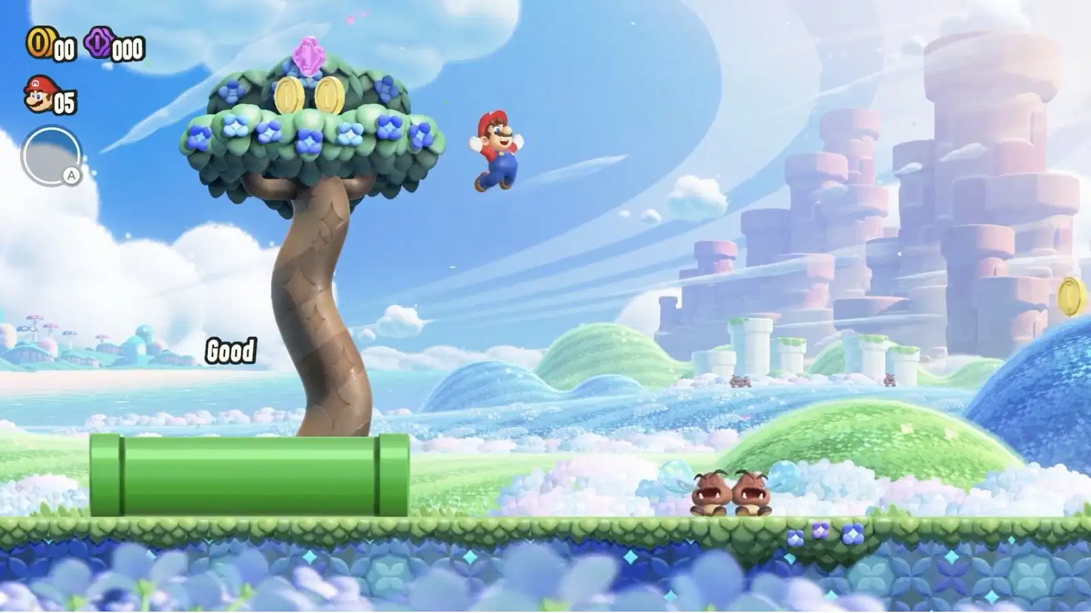
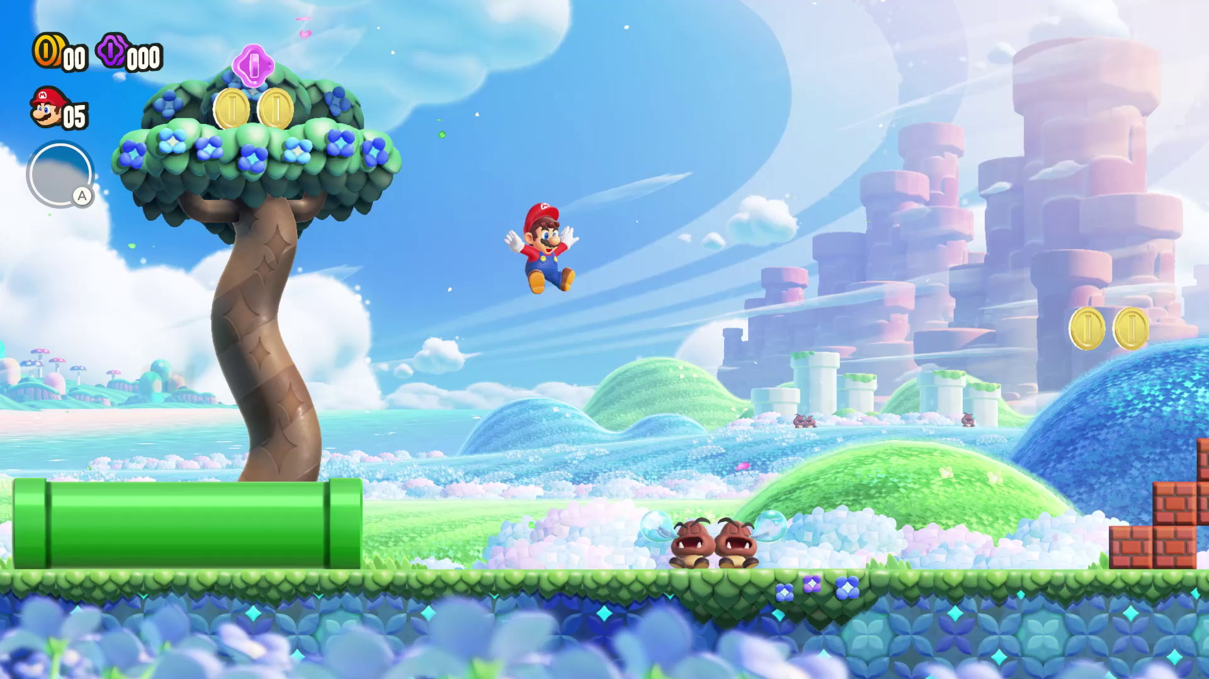

 | stage.2

 | プレイヤーがブロックにぶつかったら、プレイヤーをその場で止めてください

 | 数字を入力すると、以下が表示できるようにしてください

 |  | 表示する画像のサイズは、すべて[縦64 × 横64]に設定します |  |  |  |  |  |  |  |  |  |  | []は後から変更できるようにしてください

 |  | 項目 |  |  |  | 数字
 |  | ・プレイヤー |  |  |  |  | 1
 |  | ・敵１ |  |  |  |  | 2
 |  | ・敵２ |  |  |  |  | 3
 |  | ・ブロック |  |  |  |  | 4
 |  | ・ステージ移動ブロック |  |  |  |  | 5
 |  | ・ゴールフラッグ |  |  |  |  | 6

 | ゲームクリア

 |  | プレイヤーの中心部が、ゴールフラッグに当たったら、ゲームクリアの表示をしてほしいです

 |  |  |  |  |  |  |  |  | 中心座標が重なったらゲームクリアの表示を行う
中心座標

 | ゲームオーバー

 | 以上

